1.1
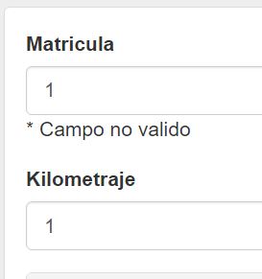
Required

Patron ^\d{4}[a-zA-Z]{3}$

Patron ^[a-zA-Z]{1,2}-?\d{4}-?[a-zA-Z]{2}$

Maxlength

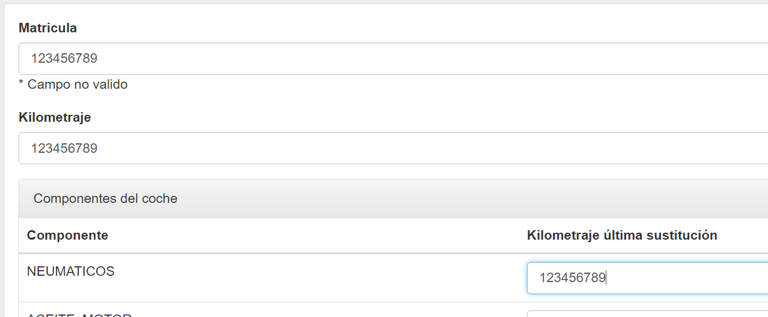

Trim

Antes

1.3
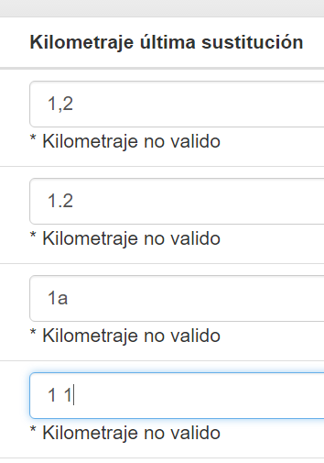
Pattern /^\d+$/

Trim

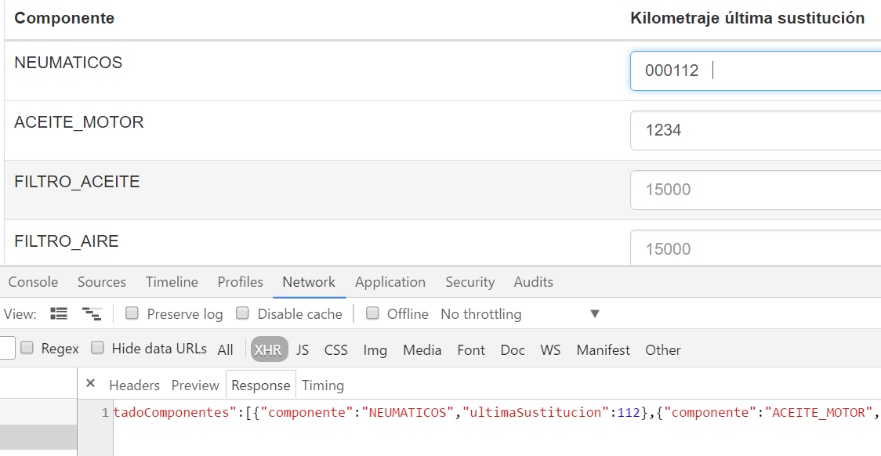

Maxlength

2
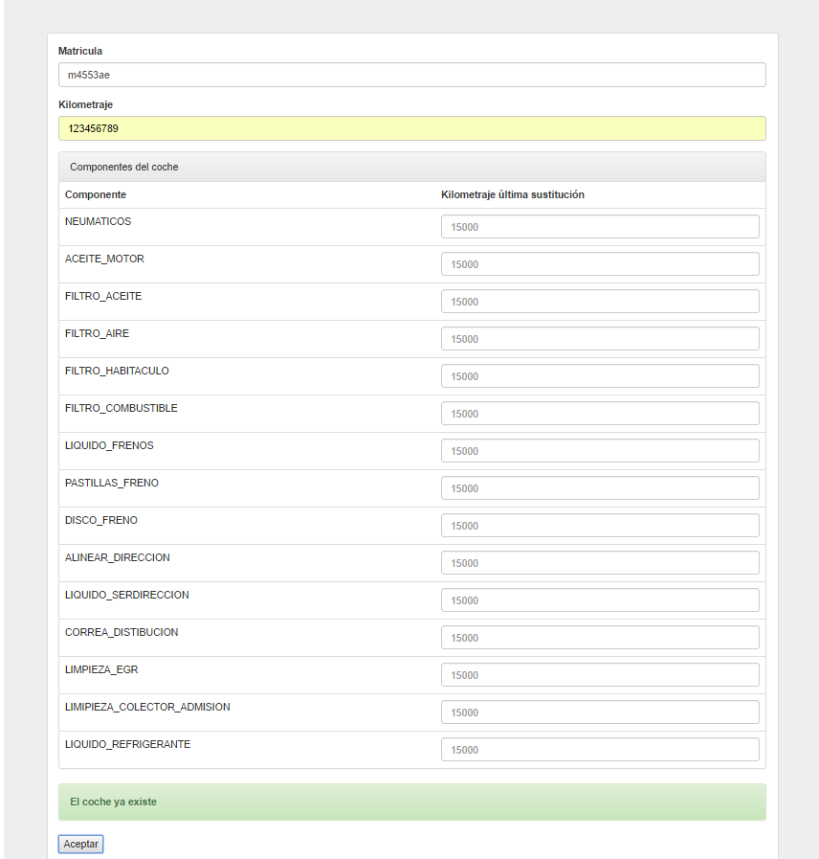
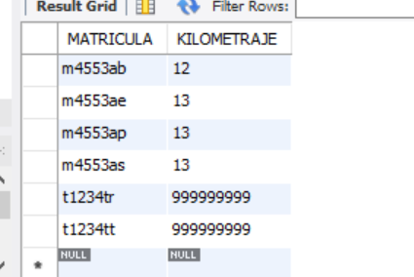
Antes de insertar | Despues de pulsar aceptar

3.1
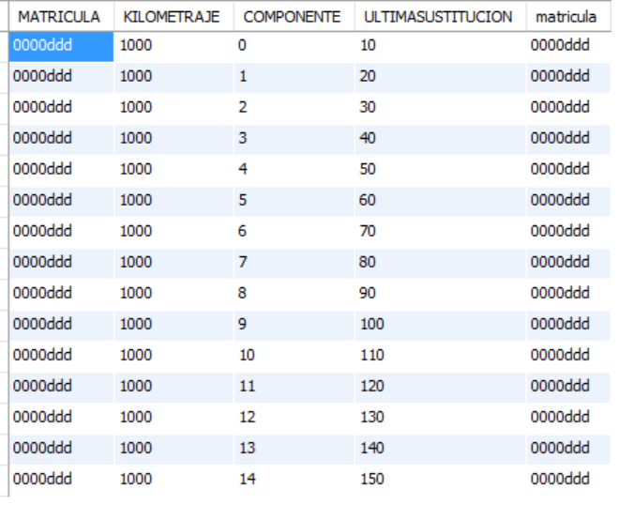
Antes del alta

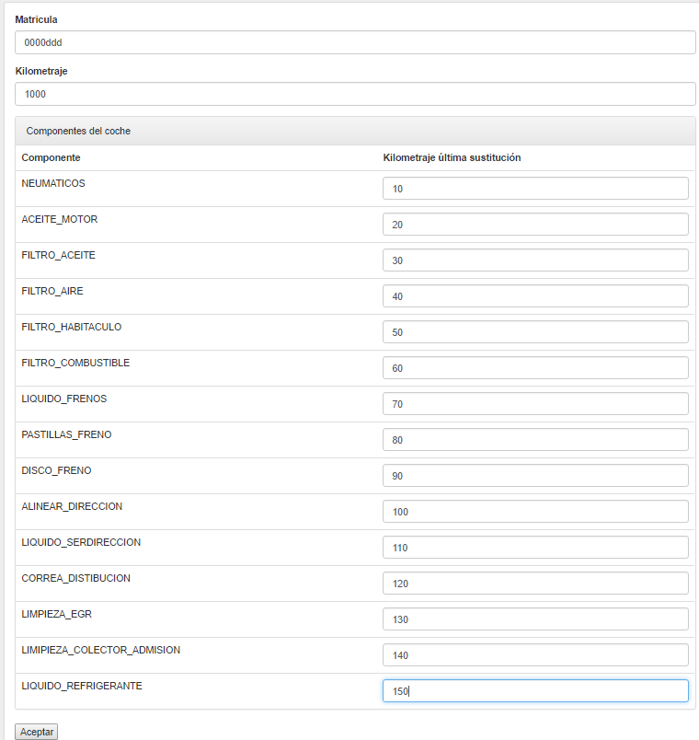

Después del alta

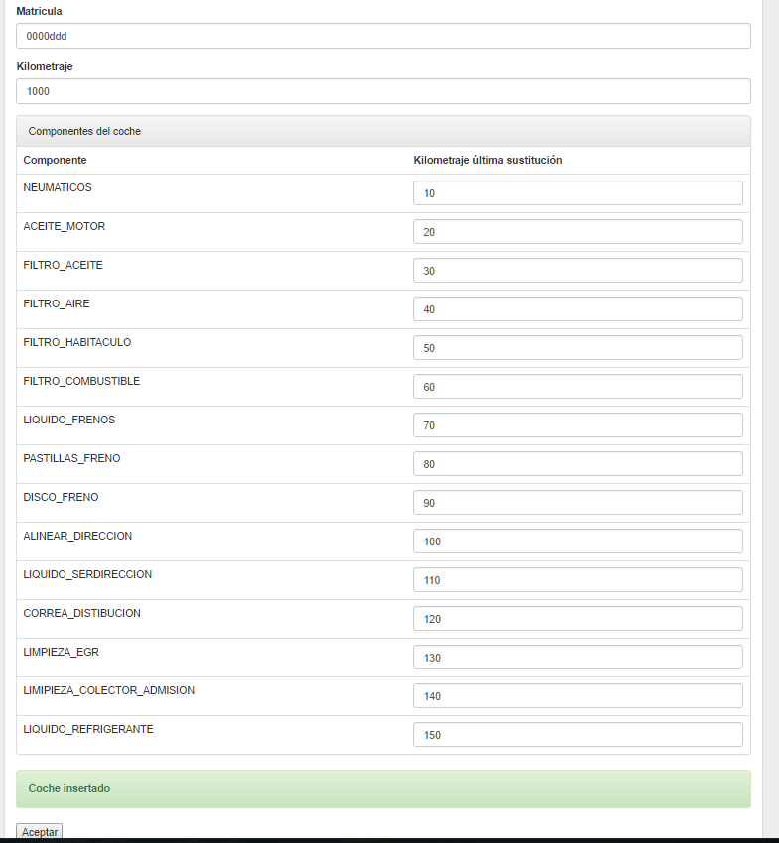

BBDD

3.2
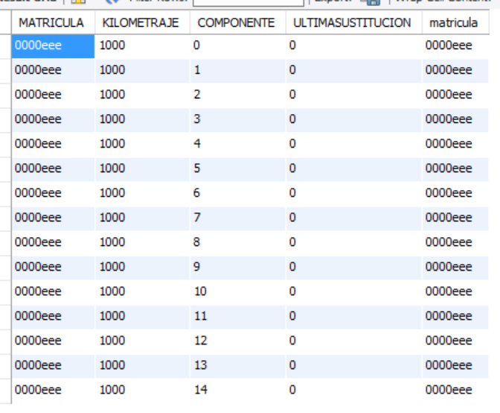
Antes de insertar

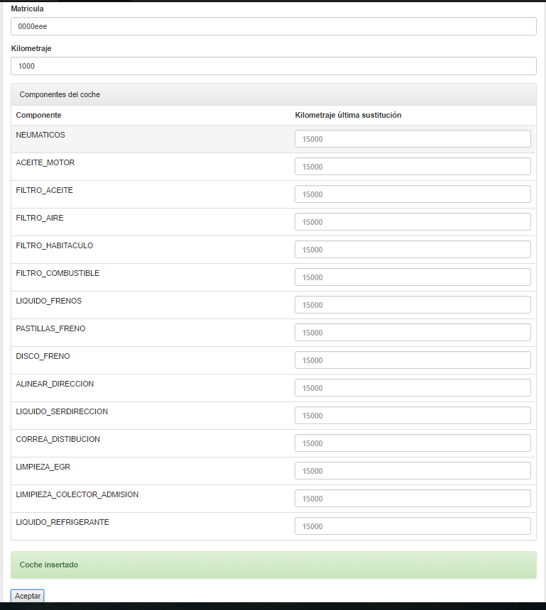

Después de insertar

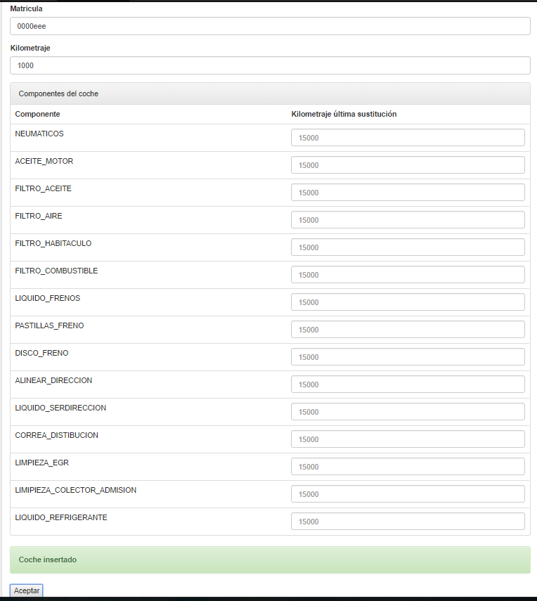

BBDD

